ツール概要
ツール概要

１．日付項目を日付型に変換
２．各フィールドの条件チェック
３．PUSH区分の付与
４．正誤判定
５．データを調整しExcel出力
１．全体構成図

反響管理アプリから「案件アラートチェック対象リスト」のデータを出力する
yyyymmdd_案件アラート
チェックシート.xlsx
出力したCSVファイルを取り込む
案件アラートチェックPython
Excelで出力

２．ツール概要
 | kintone側でチェックしたデータを取り込み、各条件に該当しているか再度チェックを行う。
 | 結果をExcelファイルとして出力する。

３．ファイル構成
 | 項番 | オブジェクト名 |  |  | 概要 |  | 備考
 | 1 | 案件アラートチェック_yyyymmdd.exe |  |  | プログラム本体

４．動作環境
 | 動作環境 |  | Office | 開発環境 |  | 備考
 | R-ICT Win |  | MS 365 | Visual Studio Code
 | セキュアVDI（Win11） |  | MS 365 | 〃

業務概要
業務概要

 | 業務概要 詳細資料

 | 業務一覧と利用システム
 |  |  |  | 全国（新キントーン） |  | 東海FS（旧キントーン）
 |  | # |  | HONEY | 案件管理シート | HONEY | 案件管理シート
 |  | 共通 | 反響取込 | バッチ取込 | バッチ取込 | バッチ取込 | バッチ取込
 |  | 共通 | 作業準備（作業フォルダ） | Python（app.py） | Python（app.py） | Python（app.py） | Python（app.py）
 |  | 共通 | アラート付与、出力 | JS（新キントーン） | JS（新キントーン） | JS（旧キントーン） | JS（旧キントーン）
 |  | 共通 | アラートチェック | Python（check_alert.py） | Python（check_alert.py） | Excel | Excel
 |  | H | データ統合 | マクロ | - | マクロ | -
 |  | 案件アラート | 案件アラート表作成 | Python（create_alert.py） | Python（create_alert.py） | マクロ | マクロ
 |  |  | GigaCC取込 | Python（create_sendlist.py） | Python（create_sendlist.py） | Python（create_sendlist.py） | Python（create_sendlist.py）
 |  |  | BI連携 | - | - | - | -
 |  |  | アラートアプリマスタ更新 | - | - | - | -

 | 業務概要図
 |  | # |  | 全国（新キントーン） |  | 東海FS（旧キントーン）
 |  |  | 月初木曜
全国_共通｜案件アラート付与、出力
東海FS_共通｜案件アラート付与、出力

全国_共通｜案件アラート出力結果チェック
東海FS_共通｜案件アラート出力結果チェック

全国_共通l｜案件アラート出力結果チェック
東海FS_Excel｜案件アラート出力結果チェック

全国_共通｜案件アラート表作成
東海FS_Excel｜案件アラート表作成

全国_共通｜GigaCC宛先リスト作成
東海FS_Excel｜GigaCC宛先リスト作成

全国×東海_共通｜案件アラート送付

全国×東海_共通｜営業案件アラート表格納&営業広報

全国×東海_HONEY｜HONEYへの案件アラート取込ファイル作成
 |  |  | 毎週木曜+月末週月曜

全国×東海_HONEY｜HONEYへのアラート取込依頼

全国×東海_HONEY｜アラート更新完了メール送付

処理フロー図
処理フロー図
処理
データ
画面
フォルダ
説明
DB
複数ファイル
分岐
凡例：
処理
データ
手操作
処理終了
ループ
単体ファイル

１．案件アラートチェック

exe実行

Downloads
CL向け案件アラート表一覧.csv
ファイル選択ダイアログでcsv取込
df

object型（文字列）の列に対して前後の空白を削除

データが1件以上ある

No
メッセージで終了

Yes

日付列の型を文字列→日付に変換
※一部は列追加、一部は上書き

'契約予定日': '契約予定日',
'着工予定日': '着工予定日（成約確認書） ※延期の申告を受けた場合は上書き',
・・・

①条件列追加
②条件に一致したらTRUE、不一致の場合FALSEを挿入

df['反響種別_来場']
df['資料請求日_30日前']
df['ご商談状況_契約済み']
df['ご商談状況_not契約済み']
df['ご商談状況_見積・仮契約
・・・

①区分列追加
②条件に一致したらTRUE、不一致の場合FALSEを挿入

df['区分_1']
df['区分_2']
df['区分_3']
df['区分_4']
df['区分_5']
・・・

①列「PUSH対象区分_チェック」追加
②TRUEになっている最初の区分の「列名」を挿入

df['PUSH対象区分_チェック']

列「PUSH対象区分_チェック」の区分名を管理コードへ置換

①列「正誤判定」追加
②列「PUSH対象区分_チェック」と「PUSH対象区分」の値が一致していたら「OK、不一致の場合「NG」を挿入

df['正誤判定']

True/False の値を ●/"" に置換

日付変換時に追加した列「着工予定日」「最終更新日」「お客様来場日」を削除

データ取込時作成された不要な列（Unnamed）を削除

列の並び替え

日付型の列を「YYYY/MM/DD」形式の文字列に変換

Excel出力
{YYYYMMDD}_案件アラートチェックシート_{タイムスタンプ}.xlsx
失敗
別名で保存

成功
{YYYYMMDD}_案件アラートチェックシート.xlsx

もしファイル作成失敗していたら例外エラーになる

出力したExcelファイルを再度開く

書式設定し上書き保存

列「正誤判定」の値をカウントし、完了メッセージに表示

処理終了

操作手順
操作手順

１．結果出力
 | 1 | kintoneの反響管理アプリから一覧「案件アラートチェック対象リスト」のデータを出力する

 | 2 | 「案件アラートチェック_yyyymmdd.exe」を開く

 | 3 | 「CL向け案件アラート表一覧を選択してください」というダイアログが表示されたら、1で出力したcsvファイルを選択する
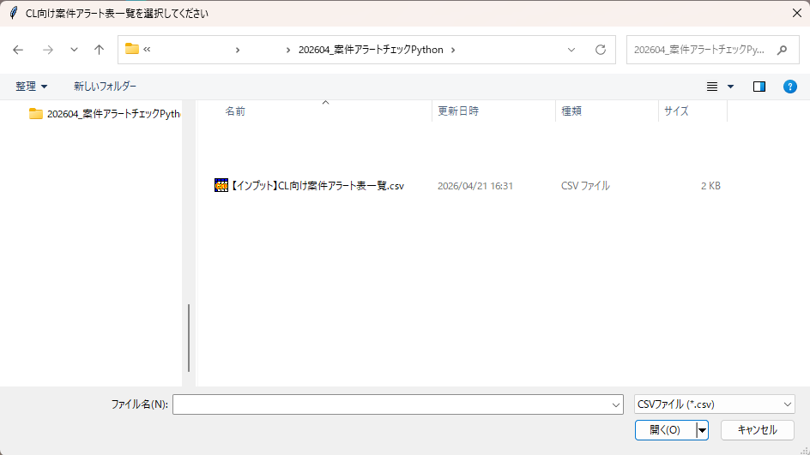

 | 4 | 以下のメッセージが表示されたら処理終了
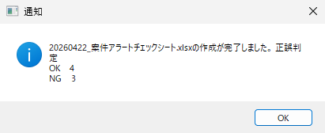

 | 5 | 出力ファイルの正誤判定結果（OK/NG）を確認する

